Sheet1
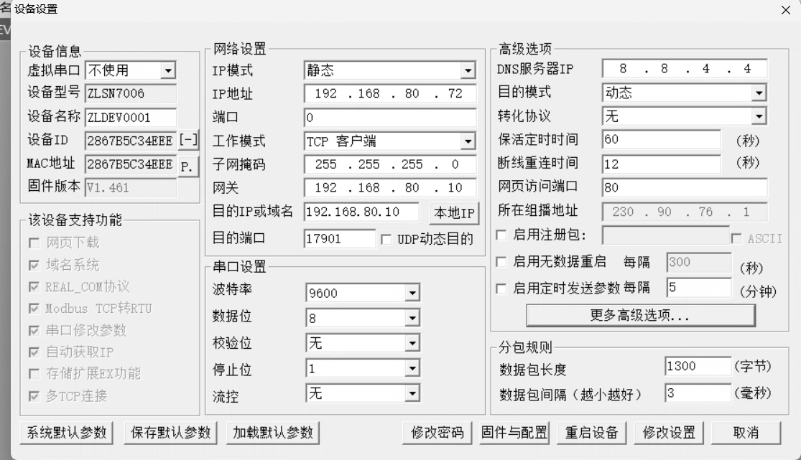
广东基地品质化验室设备采集模块安装统计表
序号 | 车间 | 设备名称 | 设备型号 | 采集模块IP | 报表名称 | 检测内容 | 采集数据 | 备注
1 | 一车间 | 电子天平 | ME2002 | 192.168.80.70 | 1，RBMT0603留样记录表； 2，RBMT0204留样记录表； 3，RBMT0105留样记录表； 4，RBMT0502留样记录表； 5，RBMT1008留样记录表； 6，RBMT0807留样记录表； 7，RBMT0906留样记录表； 8，RBMT0312留样记录表； 9，RBMT0411留样记录表； 10，RBMT0701留样记录表； 11，RBMT1209留样记录表； 12，RBMT1310留样记录表； 13，纸皮进货检验报告 | 重量 |  | 多个检测项目用到
2 | 一车间 | 多工位罐盖内涂膜检测仪 | MDER-10 | 192.168.80.71 | 1，顶盖/底盖检测报告（强化、普通）; 2，战马顶盖检测报告 | 缺陷电流 | 每次测试完，共发送61个字节数据，以字符串的形式发送。 如果电流结果≥100mA，则小数点位数为1位；如果电流结果<100mA，则小数点位数为2位。 比如发送字符串：（电流结果单位为 mA） {06.23，126.2，12.68，25.9，256.8，01.23，56.89，148.1，02.56，03.28} 对应的十六进制字节为： 7B 30 36 2E 32 33 2C 31 32 36 2E 32 2C.........7D 其中： 7B、7D 分别为发送数据的开头、结尾。 每个电流结果占据5个字节：第2～6个字节（30 36 2E 32 33）为工位1电流数据，第8～12个字节（31 32 36 2E 32）为工位2电流数据，以此类推。 | 多项检测项目共用此报表
3 | 一车间 | 罐内涂膜完整性测定仪 | DER-4 | 192.168.80.72 | 战马空罐质量检验报告 | 缺陷电流 | 测试时间04(秒) 电流值00.13 | 电流值小于3ma均为合格，记录为0.13
4 | 一车间 | 罐盖拉环拉力测定仪 | PTT-400 | 192.168.80.74 | 1，顶盖/底盖检测报告（普通）; 2，内涂检验报告（强化）; 3，战马顶盖检测报告 | 启破力、全开力（战马、普通） | 009.51017.96 | 9.51启破力 17.96全破力；多项检测项目共用此报表
5 | 一车间 | 分析天平 | AL204 | 192.168.80.75 | 顶盖/底盖检测报告 | 干膜重量 | 35mg~55mg | 记录小数点后1位，单位mg；多项检测项目共用此报表
6 | 一车间 | 罐身轴向承压测试仪 | AXL-4000S | 192.168.80.73 | 战马空罐质量检验报告 | 罐体轴向承压力（N） | 大于等于1100
7 | 一车间 | 罐底耐压强度测试仪 | CBT-400 | 192.168.80.76 | 战马空罐质量检验报告 | 罐底耐压强度（kPa） | 大于等于612
8
9
10

